Лист1
ПРАЙС-ЛИСТ НА КУХОННЫЕ МОДУЛИ

Организация: ООО "МФ33"
Адрес: | г.Владимир, с.Новое, ул.Рабочая, д.3
Телефон: | 8-800-550-31-05, 8-930-830-30-05, 8-920-932-99-99
E-mail: | sales@umf-mebel.ru

ВЕРХНИЕ МОДУЛИ
АРТИКУЛ | НАИМЕНОВАНИЕ | ИЗОБРАЖЕНИЕ | ГАБАРИТНЫЕ РАЗМЕРЫ | СТОИМОСТЬ, РОЗН. | СТОИМОСТЬ, ОПТ. | КОМПЛЕКТАЦИЯ | КОММЕНТАРИИ
ВМ 11П | Шкаф подвесной распашной с 1ой дверцей | 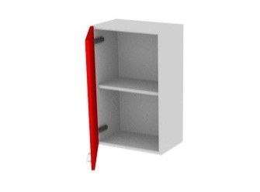 | 300*320*720 | 842 | 648 | ЛДСП 16мм, петля под винт 6,3х13 с доводчиком- 2шт,подвесы - 2шт | Возможность комплектации посудосушителем
 |  |  | 400*320*720 | 914 | 703 |  | 400мм - от 240 руб/комплект
 |  |  | 450*320*720 | 952 | 732 |  | 450мм - от 240 руб/комплект
 |  |  | 600*320*720 | 1134 | 872 |  | 600мм - от 282 руб/комплект
ВМ 12П | Шкаф подвесной распашной с 2мя дверцами | 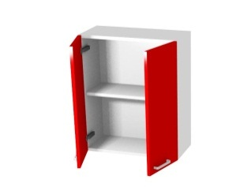 | 600*320*720 | 1234 | 949 | ЛДСП 16мм, петля под винт 6,3х13 с доводчиком- 4шт,подвесы - 4шт | 600мм - от 282 руб/комплект
 |  |  | 800*320*720 | 1383 | 1064 |  | 800мм - от 338 руб/комплект
 |  |  | 900*320*720 | 1456 | 1120 |  | 900мм - от 364 руб/комплект
ВМ 11Т | Шкаф подвесной трапеция | 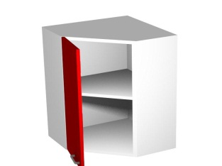 | 600*600*720 | 1678 | 1291 | ЛДСП 16мм, петля 135' под винт 6,3х13 с доводчиком - 2шт, подвесы - 4шт | Возможность комплектации посудосушителем - от 282 руб/комплект
ВМ 11С | Шкаф подвесной скошенный левый/правый | 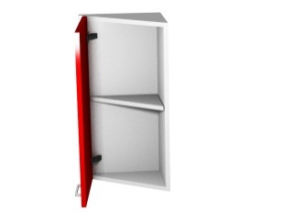 | 300*320*720 | 963 | 741 | ЛДСП 16мм, петля 135' под винт 6,3х13 с доводчиком - 2шт, подвесы - 2шт
ВМ 11Р | Шкаф подвесной радиусный левый/правый | 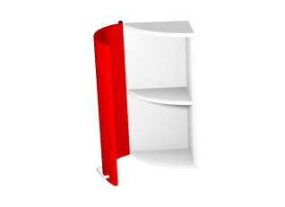 | 300*320*720 | 996 | 766 | ЛДСП 16мм, петля 135' под винт 6,3х13 с доводчиком - 2шт, подвесы - 2шт
ВМ 10С | Шкаф подвесной скошенный открытый левый/правый | 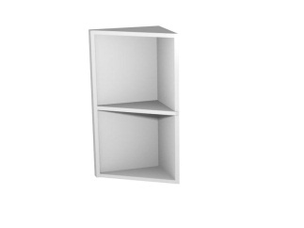 | 300*320*720 | 777 | 598 | ЛДСП 16мм, подвесы - 2шт
ВМ 10Р | Шкаф подвесной радиусный открытый левый/правый |  | 300*320*720 | 871 | 670 | ЛДСП 16мм, подвесы - 2шт
ВМ 21П | Шкаф подвесной распашной с 1ой дверцей | 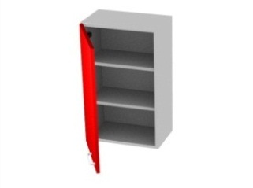 | 300*320*920 | 1031 | 793 | ЛДСП 16мм, петля под винт 6,3х13 с доводчиком- 2шт, подвесы - 2шт | Возможность комплектации посудосушителем
 |  |  | 400*320*920 | 1130 | 869 |  | 400мм - от 240 руб/комплект
 |  |  | 450*320*920 | 1179 | 907 |  | 450мм - от 240 руб/комплект
 |  |  | 600*320*920 | 1325 | 1019 |  | 600мм - от 282 руб/комплект
ВМ 22П | Шкаф подвесной распашной с 2мя дверцами | 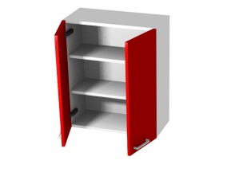 | 600*320*920 | 1503 | 1156 | ЛДСП 16мм, петля под винт 6,3х13 с доводчиком - 4шт, подвесы - 4шт | 600мм - от 282 руб/комплект
 |  |  | 800*320*920 | 1702 | 1309 |  | 800мм - от 338 руб/комплект
 |  |  | 900*320*920 | 1801 | 1385 |  | 900мм - от 364 руб/комплект
ВМ 21Т | Шкаф подвесной трапеция | 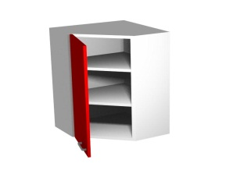 | 600*600*920 | 2116 | 1628 | ЛДСП 16мм, петля 135' под винт 6,3х13 с доводчиком - 2шт, , подвесы - 4шт | Возможность комплектации посудосушителем - от 282 руб/комплект
ВМ 21С | Шкаф подвесной скошенный левый/правый | 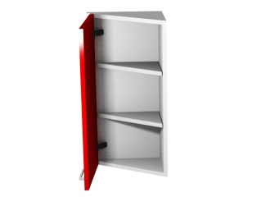 | 300*320*920 | 1186 | 912 | ЛДСП 16мм, петля 135' под винт 6,3х13 с доводчиком - 2шт, , подвесы - 2шт
ВМ 21Р | Шкаф подвесной радиусный левый/правый |  | 300*320*920 | 1225 | 942 | ЛДСП 16мм, петля 135' под винт 6,3х13 с доводчиком - 2шт, , подвесы - 2шт
ВМ 20С | Шкаф подвесной скошенный открытый левый/правый | 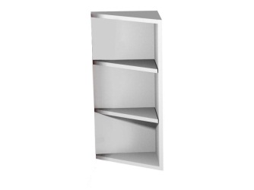 | 300*320*920 | 904 | 695 | ЛДСП 16мм, подвесы - 2шт
ВМ 20Р | Шкаф подвесной радиусный открытый левый/правый | 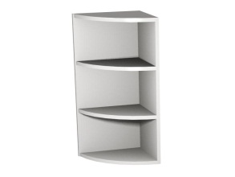 | 300*320*920 | 998 | 768 | ЛДСП 16мм, подвесы - 2шт
ВМ 01Г | Шкаф подвесной одинарный | 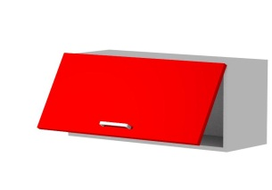 | 450*320*360 | 709 | 545 | ЛДСП 16мм, петля под винт 6,3х13 - 2шт, газлифт - 2шт,подвесы - 2шт
 |  |  | 600*320*360 | 780 | 600
 |  |  | 800*320*360 | 883 | 679
 |  |  | 900*320*360 | 933 | 718
ВМ 12Г | Шкаф подвесной двойной |  | 450*320*720 | 1391 | 1070 | ЛДСП 16мм, петля под винт 6,3х13 - 4шт, газлифт - 4шт, подвесы - 2шт | Возможность комплектации посудосушителем 450мм - от 240руб/комплект 600мм - от 282 руб/комплект 800мм - от 338 руб/комплект 900мм - от 364 руб/комплект
 |  |  | 600*320*720 | 1504 | 1157
 |  |  | 800*320*720 | 1652 | 1271
 |  |  | 900*320*720 | 1729 | 1330
ВМ 12Ск | Шкаф подвесной складной | 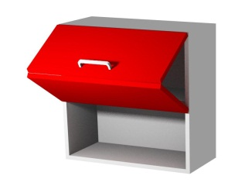 | 450*320*720 | 9055 | 6965 | ЛДСП 16мм, 3 верхних петли на 125°, 2 центральных петли 120°, подъемный механизм BOYARD Aero, подвесы - 2шт
 |  |  | 600*320*720 | 1366 | 1051
 |  |  | 800*320*720 | 9315 | 7165
 |  |  | 900*320*720 | 9391 | 7224

НИЖНИЕ МОДУЛИ
АРТИКУЛ | НАИМЕНОВАНИЕ | ИЗОБРАЖЕНИЕ | ГАБАРИТНЫЕ РАЗМЕРЫ | СТОИМОСТЬ, РОЗН. | СТОИМОСТЬ, ОПТ. | КОМПЛЕКТАЦИЯ | КОММЕНТАРИИ
НМ 11П | Тумба распашная (1 дверца) |  | 400*550*720 | 1344 | 1034 | ЛДСП 16мм, петля под винт 6,3х13 с доводчиком - 2шт, опоры h100 - 4шт
 |  |  | 450*550*720 | 1399 | 1076
 |  |  | 600*550*720 | 1555 | 1196
НМ 12П | Тумба распашная (2 дверцы) |  | 600*550*720 | 1621 | 1247 | ЛДСП 16мм, петля под винт 6,3х13 с доводчиком - 4шт, опоры h100 - 4шт
 |  |  | 800*550*720 | 1873 | 1441
 |  |  | 900*550*720 | 1980 | 1523
НМ 111 | Тумба (1 ящик, 1 дверца) |  | 400*550*720 | 2224 | 1711 | ЛДСП 16мм, петля под винт 6,3х13 с доводчиком - 2шт, комплект шариковых направляющих - 1шт, опоры h100 - 4шт
 |  |  | 450*550*720 | 2308 | 1775
 |  |  | 600*550*720 | 2551 | 1962
НМ 121 | Тумба (1 ящик, 2 дверцы) |  | 600*550*720 | 2620 | 2015 | ЛДСП 16мм, петля под винт 6,3х13 с доводчиком - 4шт, комплект шариковых направляющих - 1шт, опоры h100 - 4шт
 |  |  | 800*550*720 | 2993 | 2302
 |  |  | 900*550*720 | 3159 | 2430
НМ 002 | Тумба (2 ящика) |  | 400*550*720 | 2730 | 2100 | ЛДСП 16мм, комплект шариковых направляющих - 2шт, ручка "Рейлинг" 128мм - 2шт, опоры h100 - 4шт
 |  |  | 450*550*720 | 2817 | 2167
 |  |  | 600*550*720 | 3089 | 2376
 |  |  | 800*550*720 | 3489 | 2684
 |  |  | 900*550*720 | 3673 | 2825
НМ 003 | Тумба (3 ящика) | 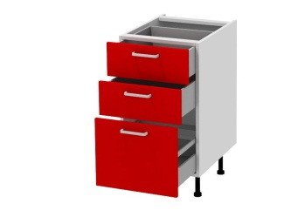 | 400*550*720 | 3610 | 2777 | ЛДСП 16мм, комплект шариковых направляющих - 3шт, опоры h100 - 4шт
 |  |  | 450*550*720 | 3726 | 2866
 |  |  | 600*550*720 | 4087 | 3144
 |  |  | 800*550*720 | 4610 | 3546
 |  |  | 900*550*720 | 4852 | 3732
НМ 004 | Тумба (4 ящика) | 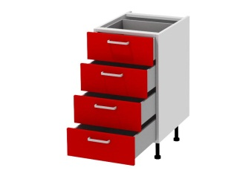 | 400*550*720 | 4488 | 3452 | ЛДСП 16мм, комплект шариковых направляющих - 4шт, опоры h100 - 4шт
 |  |  | 450*550*720 | 4633 | 3564
 |  |  | 600*550*720 | 5087 | 3913
 |  |  | 800*550*720 | 5728 | 4406
 |  |  | 900*550*720 | 5782 | 4448
НМ 01У | Тумба угловая левая/правая |  | 900 (ст.1000)*550*720 (фас.400) | 3025 | 2327 | ЛДСП 16мм, петля под винт 6,3х13 с доводчиком - 2шт, опоры h100 - 6шт
 |  |  | 950 (ст1050)*550*720 (фас.450) | 3123 | 2402
 |  |  | 1000 (ст.1100)*550*720 (фас.500) | 3220 | 2477
НМ 01УМ | Тумба угловая левая/правая (под мойку) |  | 900 (ст.1000)*550*720 (фас.400) | 2521 | 1939 | ЛДСП 16мм, петля под винт 6,3х13 с доводчиком - 2шт, опоры h100 - 6шт
 |  |  | 950 (ст1050)*550*720 (фас.450) | 2620 | 2015
 |  |  | 1000 (ст.1100)*550*720 (фас.500) | 2716 | 2089
НМ 11ТМ | Тумба трапеция (под мойку) |  | 900/550*900/550*720 | 2631 | 2024 | ЛДСП 16мм, петля 135' под винт 6,3х13 с доводчиком - 2шт, опоры h100 - 6шт
НМ 01К | Корзина выкатная |  | 150*550*720 | 4862 | 3740 | ЛДСП 16мм, бутылочница, опоры h100 - 4шт
НМ 11С | Тумба боковая скошенная левая/правая |  | 350*550*720 | 1444 | 1111 | ЛДСП 16мм, петля 135' под винт 6,3х13 с доводчиком - 2шт, опоры h100- 4шт
НМ 11Р | Тумба боковая радиусная левая/правая |  | 350*550*720 | 1616 | 1243 | ЛДСП 16мм, петля 135' под винт 6,3х13 с доводчиком - 2шт, опоры h100 - 4шт
НМ 001Д1 | Тумба под духовой шкаф |  | 600*550*720 | 1953 | 1502 | ЛДСП 16мм, комплект роликовых направляющих - 1шт, опоры h100 - 4шт
НМ 001Д2 | Тумба под духовой шкаф |  | 600*550*960 | 2674 | 2057 | ЛДСП 16мм, комплект шариковых направляющих - 1шт, опоры - 4шт

ПЕНАЛЫ
АРТИКУЛ | НАИМЕНОВАНИЕ | ИЗОБРАЖЕНИЕ | ГАБАРИТНЫЕ РАЗМЕРЫ | СТОИМОСТЬ, РОЗН. | СТОИМОСТЬ, ОПТ. | КОМПЛЕКТАЦИЯ | КОММЕНТАРИИ
П 42П1 | Пенал 2 дверцы | 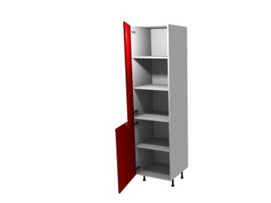 | 400*320*2140 | 2206 | 1697 | ЛДСП 16мм, петля под винт 6,3х13 с доводчиком - 5шт, опоры h100 - 4шт
 |  |  | 450*320*2140 | 2280 | 1754
 |  |  | 600*320*2140 | 2505 | 1927
П 42П2 | Пенал 2 дверцы |  | 400*550*2140 | 3554 | 2734 | ЛДСП 16мм, петля под винт 6,3х13 с доводчиком - 5шт, опоры h100 - 4шт
 |  |  | 450*550*2140 | 3688 | 2837
 |  |  | 600*550*2140 | 4094 | 3149
П 44П1 | Пенал 4 дверцы | 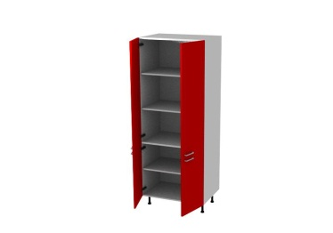 | 600*320*2140 | 2950 | 2269 | ЛДСП 16мм, петля под винт 6,3х13 с доводчиком - 10шт, опоры h100 - 6шт
 |  |  | 800*320*2140 | 3246 | 2497
 |  |  | 900*320*2140 | 3394 | 2611
П 44П2 | Пенал 4 дверцы |  | 600*550*2140 | 4538 | 3491 | ЛДСП 16мм, петля под винт 6,3х13 с доводчиком - 10шт,опоры h100 - 6шт
 |  |  | 800*550*2140 | 5078 | 3906
 |  |  | 900*550*2140 | 5346 | 4112
П 312 | Пенал 1 дверца 2 ящика | 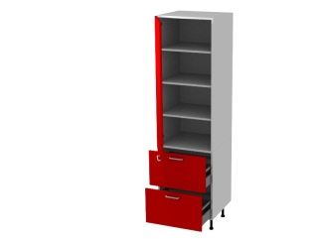 | 400*550*2140 | 5317 | 4090 | ЛДСП 16мм, петля под винт 6,3х13 с доводчиком - 3шт, комплект шариковых направляющих с доводчиками - 2шт, опоры h100 - 4шт
 |  |  | 450*550*2140 | 5493 | 4225
 |  |  | 600*550*2140 | 6081 | 4678
П 12Х | Пенал под встроенный холодильник | 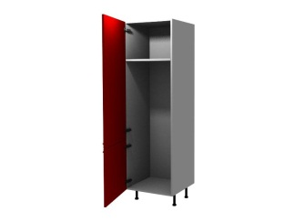 | 600*550*2140 | 3310 | 2546 | ЛДСП 16мм, петля под винт 6,3х13 с доводчиком - 5шт, опоры h100 - 4шт
П 22Д | Пенал под встроенный духовой шкаф | 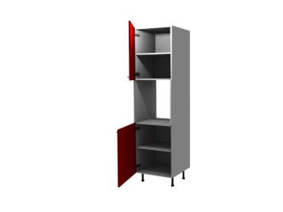 | 600*550*2140 | 4025 | 3096 | ЛДСП 16мм, петля под винт 6,3х13 с доводчиком - 4шт, опоры h100 - 4шт

В стоимость модулей входит:
Корпус из ЛДСП
Задняя стенка - ДВП
Фурнитура, прописанная в комментариях к модулю

Цвет ЛДСП (по умолчанию) - белый
Нестандартный модуль - + 20 % к стоимости модуля
Нестандартный цвет - стоимость индивидуально
Возможность комплектации дополнительными полками и любой другой фурнитурой на ваш выбор - стоимость индивидуально

